Sheet1
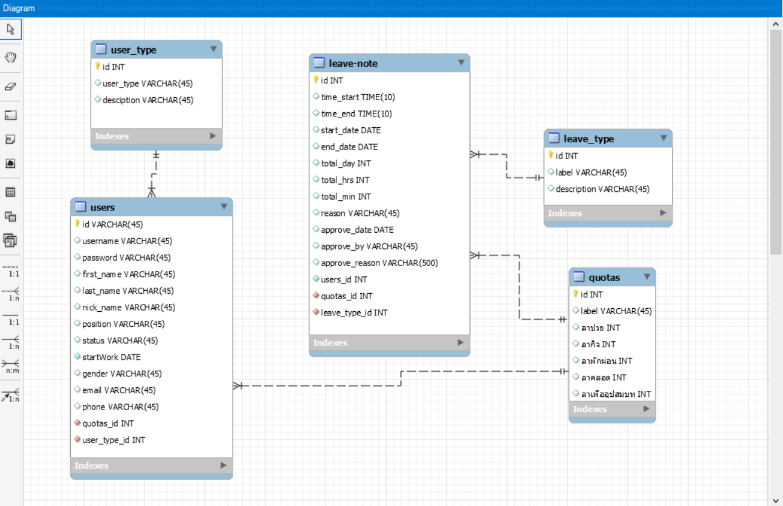
Table Name | Attribute name | Type | Contetns | Format | PK/FK | Referrece Table | หมายเหตุ
users (พนักงาน) | id | INT | รหัสพนักงาน | 001 | PK
 | username | VARCHAR(45) | ชื่อผู้ใช้ | nipster
 | password | VARCHAR(45) | รหัสผ่าน | *******
 | first_name | VARCHAR(45) | ชื่อ | Nuttaporn
 | last_name | VARCHAR(45) | นามสกุล | Tangteang
 | nick_name | VARCHAR(45) | ชื่อเล่น | ณัฐ
 | position | VARCHAR(45) | ตำแหน่ง | นักศึกษาฝึกงานสหกิจ
 | status | VARCHAR(45) | สถานะของพนักงาน | พนักงานทดลองงาน
 | startWork | DATE | วันที่เริ่มทำงาน | 29/05/2560
 | gender | VARCHAR(45) | เพศ | หญิง
 | email | VARCHAR(45) | อีเมล์ | nuttaporn@xxx.com
 | phone | VARCHAR(45) | เบอร์โทรศัพท์ | 0888888888
 | use_type_id | INT | รหัสประเภทพนักงาน | 01 | FK | user_type
 | quotas_id | INT | รหัสสิทธิ์การลา | 01 | FK | quotas
user_type (ประเภทพนักงาน) | id | INT | รหัสประเภทพนักงาน | 01 | PK
 | use_type | VARCHAR(45) | ชื่อของประเภทพนักงาน | Admin
 | description | VARCHAR(45) | คำอธิบายเพิ่มเติม | admin
leave_type (ประเภทการลา) | id | INT | รหัสประเภทการลา | 01 | PK
 | label | VARCHAR(45) | ชื่อของประเภทการลา | ลาในวันทำงานปกติ
 | description | VARCHAR(45) | คำอธิบายเพิ่มเติม | การลาหยุดในวันที่มีการทำงานแบบเต็มวัน
quotas (สิทธิการลา) | id | INT | รหัสสิทธิการลา | 01 | PK
 | label | VARCHAR(45) | ประเภทสิทธิการลา | สิทธิ์สำหรับพนักงานทดลอง
 | ลาป่วย | INT | จำนวนสิทธิการขอลาป่วย | 30 |  |  | วัน/ปี
 | ลากิจ | INT | จำนวนสิทธิการขอลากิจ | 30 |  |  | วัน/ปี
 | ลาพักผ่อน | INT | จำนวนสิทธิการขอลาพักผ่อน | 30 |  |  | วัน/ปี
 | ลาคลอด | INT | จำนวนสิทธิการขอลาคลอด | 60 |  |  | วัน/ปี
 | ลาเพื่ออุปสมบท | INT | จำนวนสิทธิการขอลาเพื่ออุปสมบท | 30 |  |  | วัน/ปี

absence (ใบลา) | id | INT | รหัสใบลา | *** | PK
 | time_start | TIME | ลาตั้งแต่เวลา | 13.00 |  |  | กรอกเฉพาะการลาประเภทลาในเวลางาน
 | time_end | TIME | ถีงเวลา | 16.00 |  |  | กรอกเฉพาะการลาประเภทลาในเวลางาน
 | start_date | DATE | ลาตั้งแต่วันที่ | 14/11/2560 |  |  | กรอกเฉพาะการลาประเภทลาในวันทำงานปกติ
 | end_date | DATE | ถึงวันที่ | 16/11/2560 |  |  | กรอกเฉพาะการลาประเภทลาในวันทำงานปกติ
 | total_day | INT | รวมทั้งหมดกี่วัน | 3
 | total_hrs | INT | รวมทั้งหมดกี่ชั่วโมง | 2
 | total_date | INT | รวมทั้งหมดกี่นาที | 30
 | reason | VARCHAR(45) | เหตุผลที่ขอลา | ต้องไปดูแลยายที่ป่วย
 | status | VARCHAR(45) | สถานะการอนุมัติ | อนุมัติ
 | approve_date | DATE | วันที่อนุมัติ | 12/11/2560
 | approve_by | VARCHAR(45) | ชื่อผู้อนุมัติ | พี่เป้
 | approve_reason | VARCHAR(45) | เหตุผลที่อนุมัติ | เห็นสมควร
 | users_id | INT | รหัสพนักงาน | 001 | FK | user_type
 | leave_type_id | INT | รหัสประเภทการลา | 01 | FK | leave_type
 | quotas_id | INT | รหัสสิทธิการลา | 01 | FK | quotas

